关系图
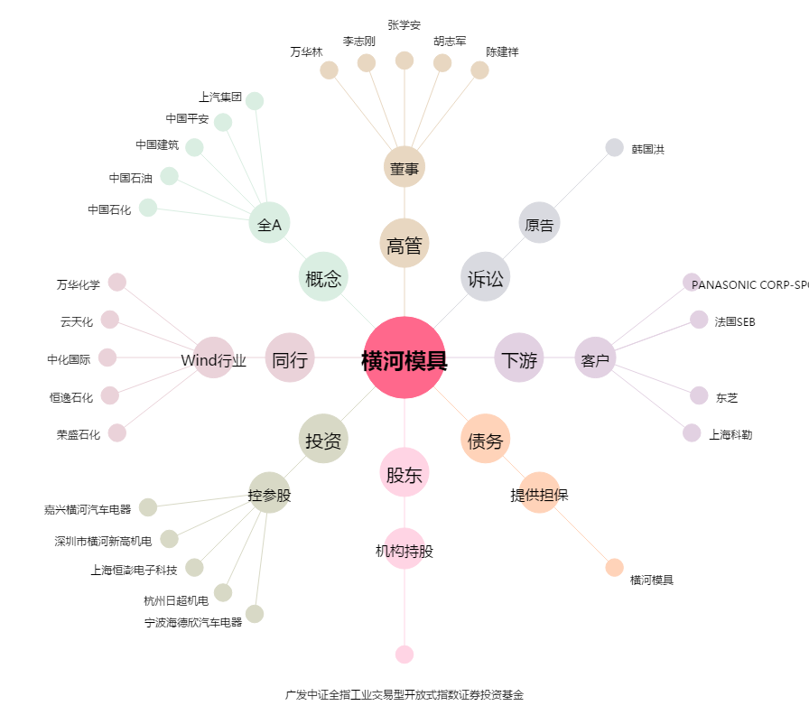
横河模具[300539.SZ] - 关系概览图

